상품제안서
냅킨/네프킨(갈색/흰색 중 택일) | 상품코드: S20799

 |  |  |  |  | 02-713-8555 | www.synergygift.co.kr
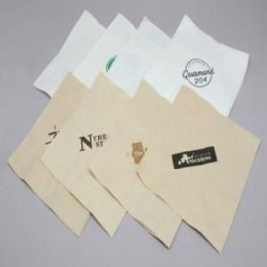

【상세/제작정보】

【인쇄/포장옵션】 | 기타2도 / 포장불가능

【공급단가】 | 수량 | 30,000~ | 50,000~ | 100,000~
*VAT별도 | 단가 | 10원 | 9원 | 8원

【상품 URL】 | https://www.synergygift.co.kr:443/src/goods_detail.php?gdno=20799

